상품제안서
단색 손쿨토시&귀걸이 쿨마스크 | 상품코드: S19619

 |  |  |  |  |  |  | 02-713-8555 | www.synergygift.co.kr
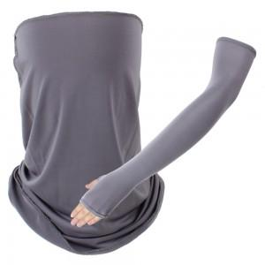

【상세/제작정보】 | <p><span style="font-size: 14pt;">※ 색상 지정 불가 랜덤 출고 됩니다.</span></p><p>&nbsp;</p><p><span style="font-size: 14pt;">※ 기본수량 미만 발주 진행시 별도 문의 바랍니다.</span></p>

【인쇄/포장옵션】 | 실크, 쿨마스크 실크1도 / 지퍼백

【공급단가】 | 수량 | 150~ | 500~ | 1,000~ | 3,000~ | 10,000~
*VAT별도 | 단가 | 3,100원 | 2,990원 | 2,870원 | 2,760원 | 2,690원

【상품 URL】 | https://www.synergygift.co.kr:443/src/goods_detail.php?gdno=13051

